Hoja1
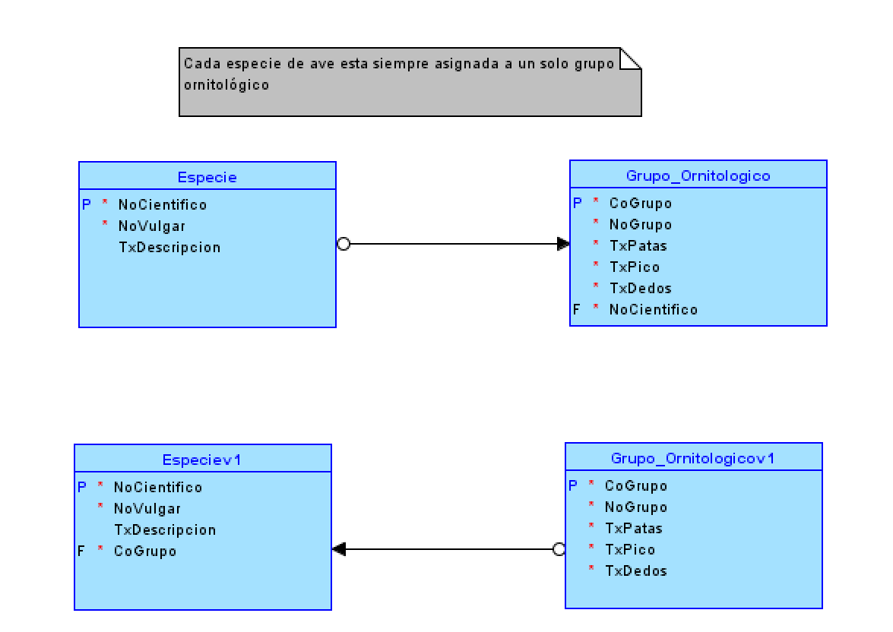

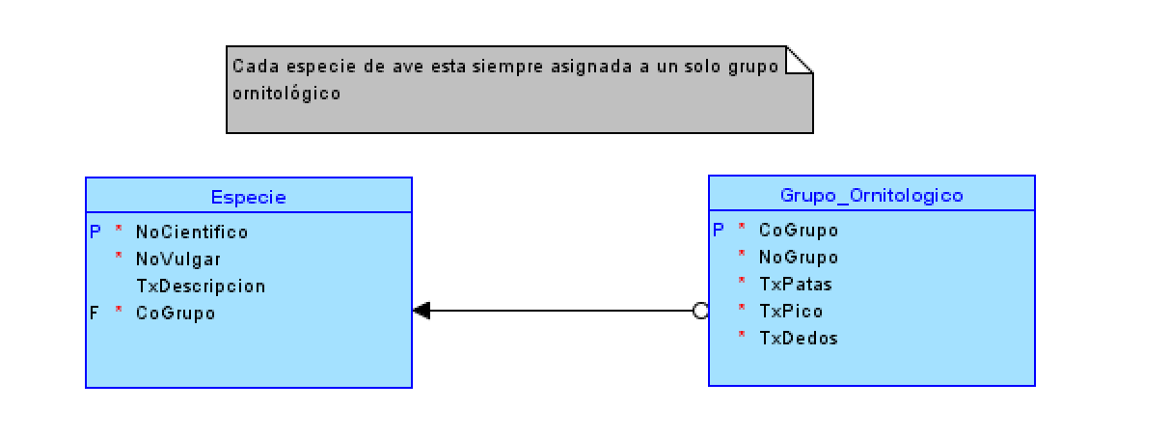

ESPECIE |  |  |  |  |  | GRUPO |  |  |  | ESPECIE |  |  |  | GRUPO
NoCientfico P* | NoVulgar | TxDescripcion | CoGrupo F* |  |  | CoGrupo P* | NoGrupo |  |  | NoCientfico P* | NoVulgar | TxDescripcion | CoGrupo F* | CoGrupo P* | NoGrupo
Rupicola peruvianus | Gallito de las rocas | xxxxxxxxxxxx | G2 |  |  | G1 | Zancudas |  |  | Rupicola peruvianus | Gallito de las rocas | xxxxxxxxxxxx | G2 | G1 | Zancudas
Rupicola | Rupicola | xxxxxxxxxxxx | G2 |  |  | G2 | Cotingidae |  |  | Rupicola | Rupicola | xxxxxxxxxxxx | G2 | G2 | Cotingidae
 |  |  |  |  |  |  |  |  |  | Phoenicopterus roseus | Flamenco | sdkfjasldf | G1

ESPECIE |  |  |  |  |  | GRUPO
NoCientfico P* | NoVulgar | TxDescripcion | CoGrupo F |  |  | CoGrupo P* | NoGrupo
Rupicola peruvianus | Gallito de las rocas | xxxxxxxxxxxx | null |  |  | G1 | Zancudas
Rupicola | Rupicola | xxxxxxxxxxxx | G2 |  |  | G2 | Cotingidae

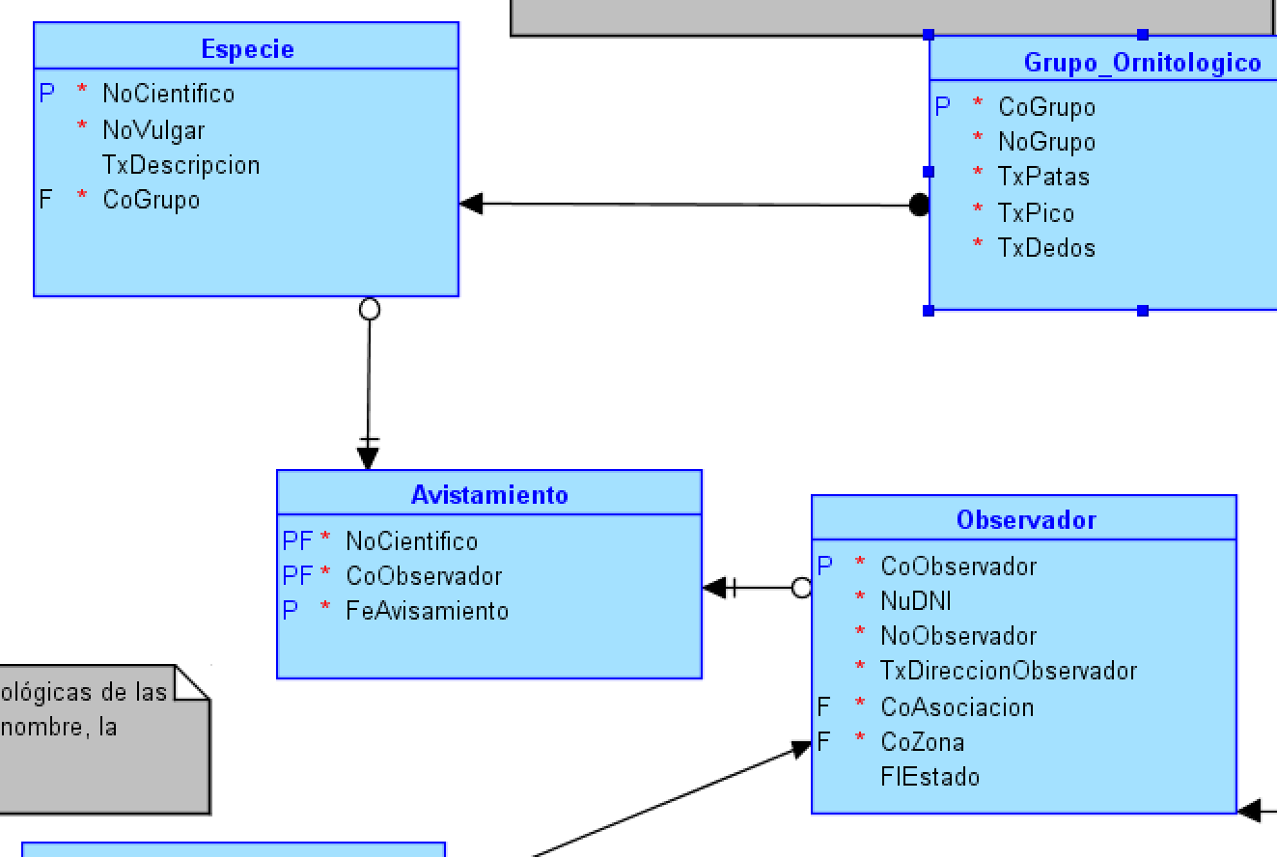
RELACIONES IDENTIFICATIVAS

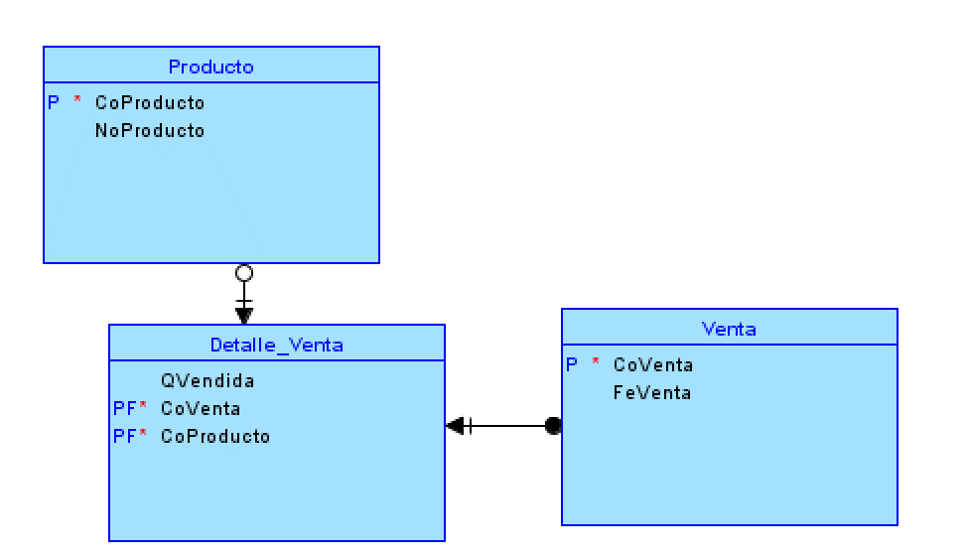

 | DEPARTAMENTO |  |  |  |  |  | EDIFICIO
 | CoDepartamento P | Qhabitaciones | Qmetros | CoEdificio P |  |  | CoEdificio P | NoEdificio | NoDistrito
 | 101 | 3 | 100 | ED1 |  |  | ED1 | Black | Magdalena
 | 201 | 2 | 150 | ED1 |  |  | ED2 | Miramar | San Miguel
 | 202 | 2 | 170 | ED1
 | 101 | 1 | 90 | ED2

 | RELACION RECURSIVA
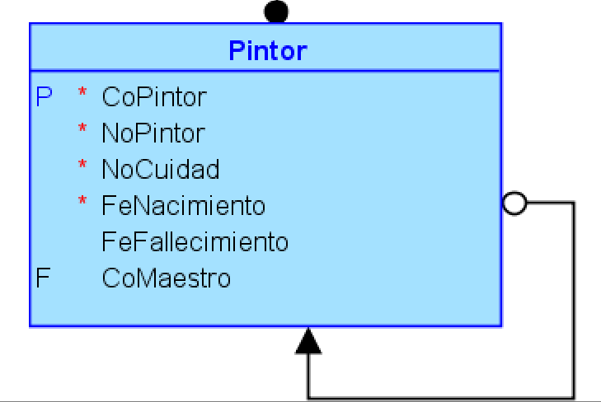
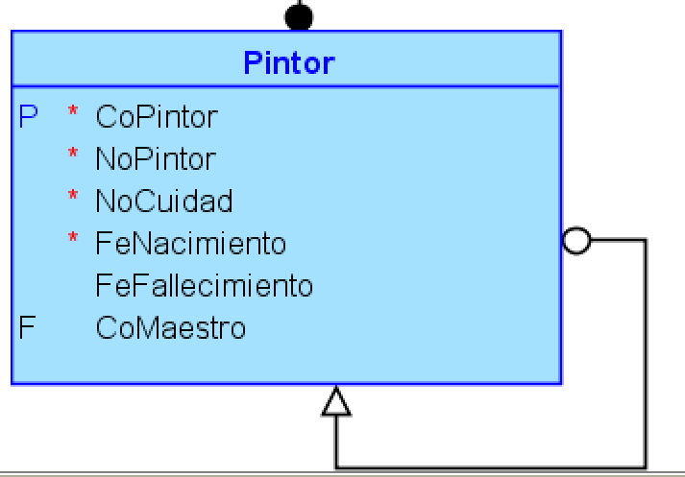
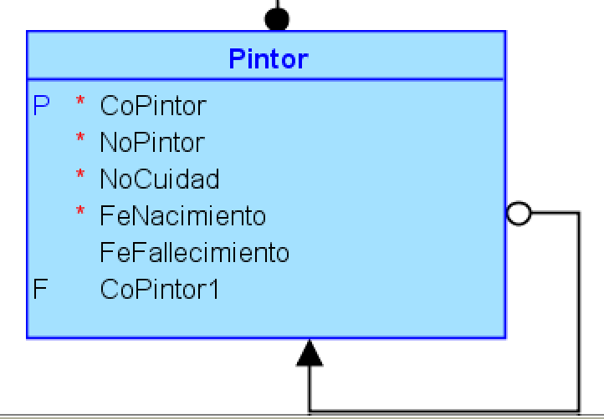

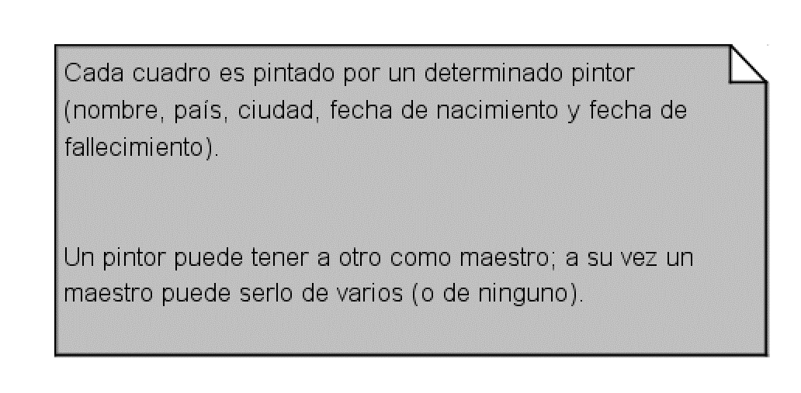
 | PINTOR
 | CoPintor P | NoPintor | FeNacimiento | FeFallecimiento | CoMaestro
 | P1 | Fernando de Szyszlo | 2021-09-01 | 2021-06-06 | P2
 | P2 | Pancho Fierro | 2021-03-06 | 2021-04-09 | null
 | P3 | Leonardo Da Vinci | 2021-03-05 | 2021-02-06 | P2

 | 1)
 | P1 ------ P2

 | 2)
 | P1---------P2
 | P3---------P2

Herencia
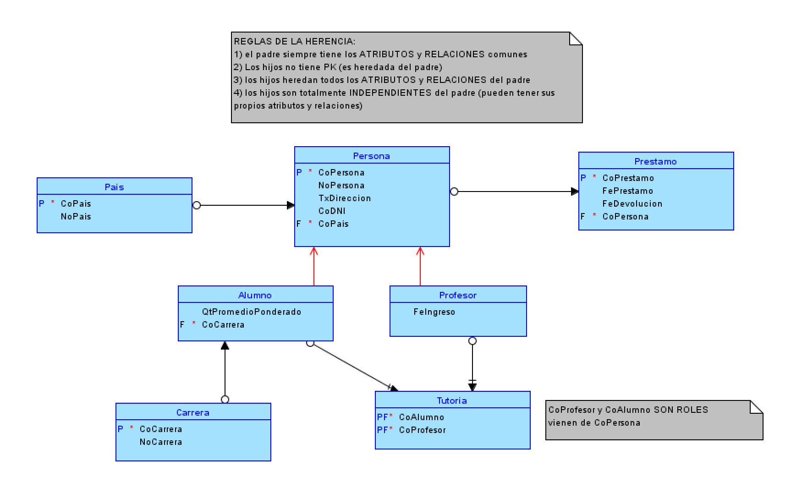

 | PERSONA |  |  |  |  | PAIS
 | CoPersona P | NoPersona | TxDireccion | CoPais F |  | CoPais P | NoPais
 | 2563 | Rosa Felix | Av. La marina 4561 | 40 |  | 1 | Afganistan
 | u20193263 | Alvaro Sara | Av. Primavera 890 | 50 |  | 2 | Albania
 | u20201035 | Jesus Lopez | Av. Santa Cruz 546 | 40 |  | 3 | ..
 | u20205636 | Rosa Felix | Av. La marina 4561 | 40 |  | 40 | Peru
 |  |  |  |  |  | N | Zimbawe

ALUMNO |  |  |  | PROFESOR
CoPersona P | QtPromedioPonderado | CoCarrera |  | CoPersona P | FeIngreso
u20193263 | 18 | SI256 |  | 2563 | 2010-03-01
u20201235 | 17 | SI256
u20205636 | 19 | SI256

CARRERA
CoCarrera | NoCarrera
SI256 | Ingeniería de sistemas

Otras sols de la herencia
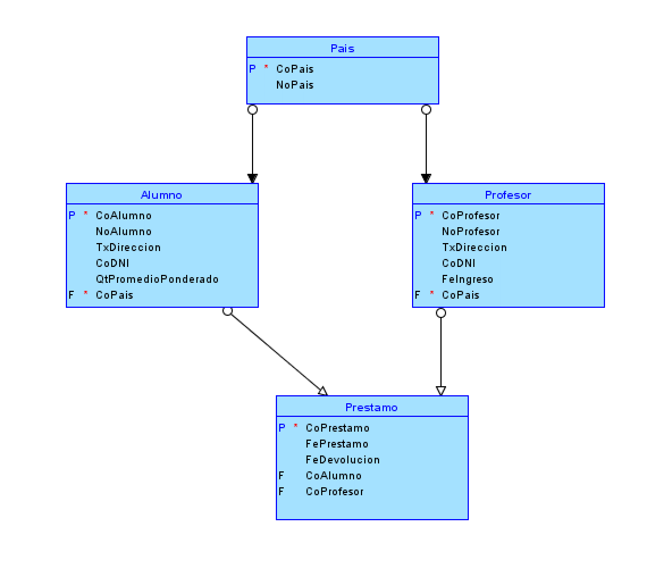
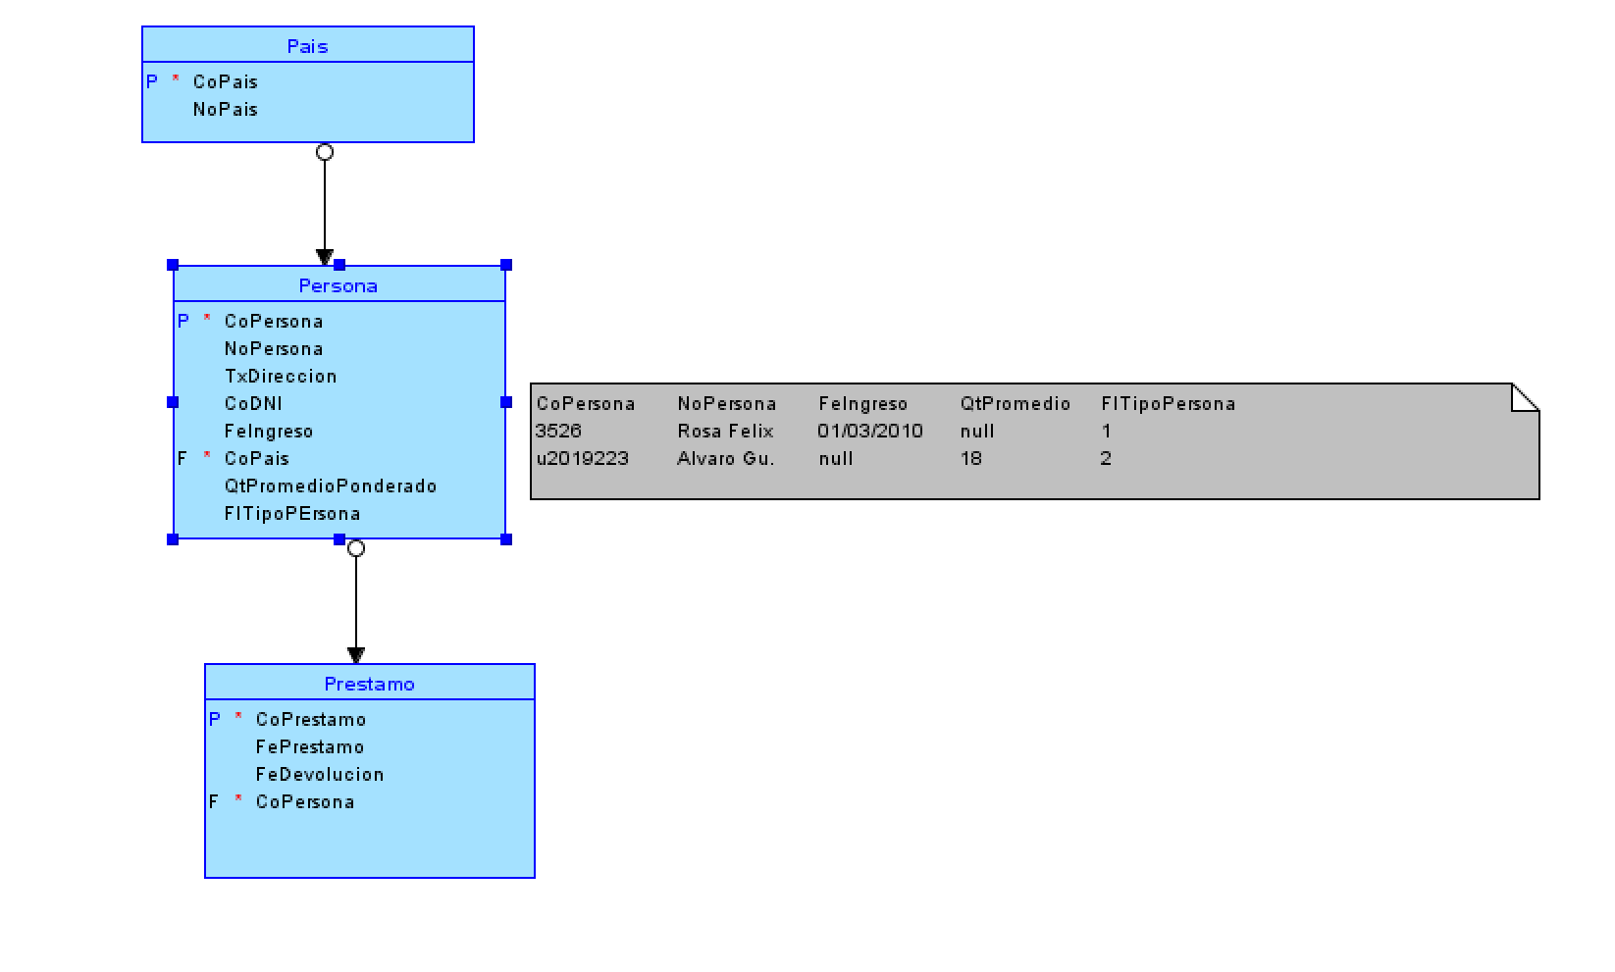

No herencia
TIPO_EMPLEADO
CoCargo | NoCargo | SsSueldo
1 | Barman | 30
2 | Cocinero | 50
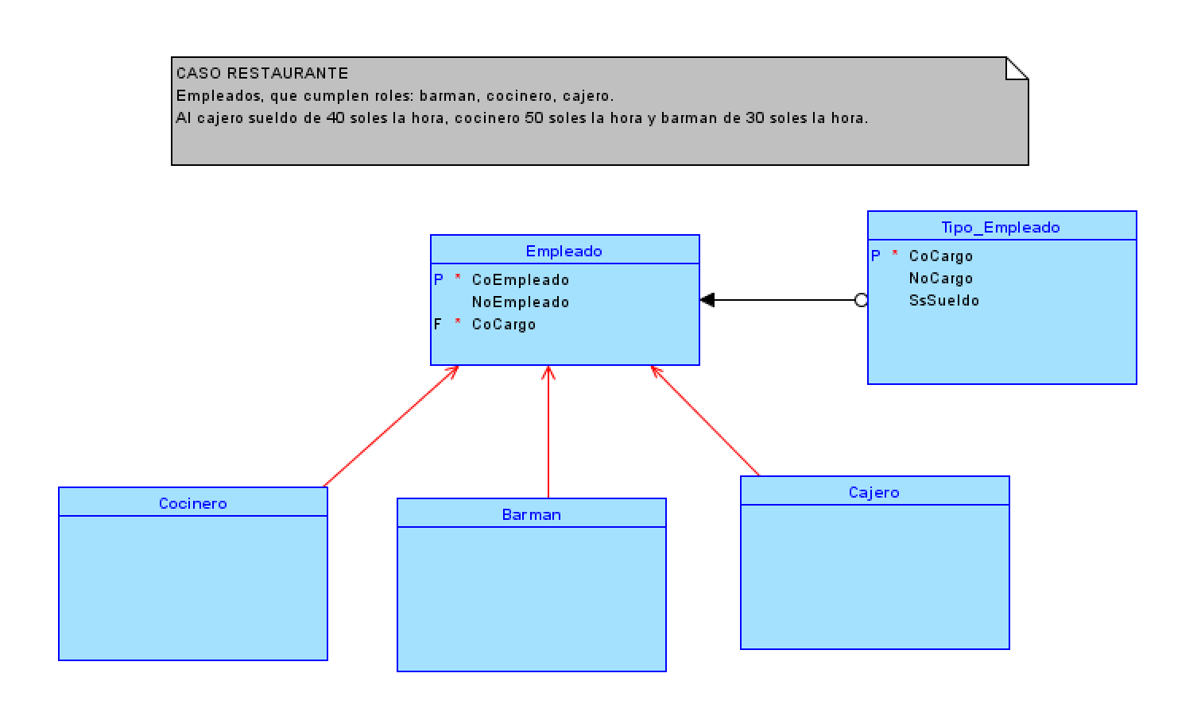
3 | Cajero | 40
4 | Cocinero Jefe | 100

EMPLEADO
CoEmpleado | NoEmpleado | CoCargo
1 | Cristofer | 1
2 | Samuel | 2
3 | Jordan | 3
4 | Angel | 1

COCINERO |  |  | BARMAN | CAJERO
CoEmpleado |  |  | CoEmpleado | CoEmpleado
2 |  |  | 1 | 3

Relacion doble
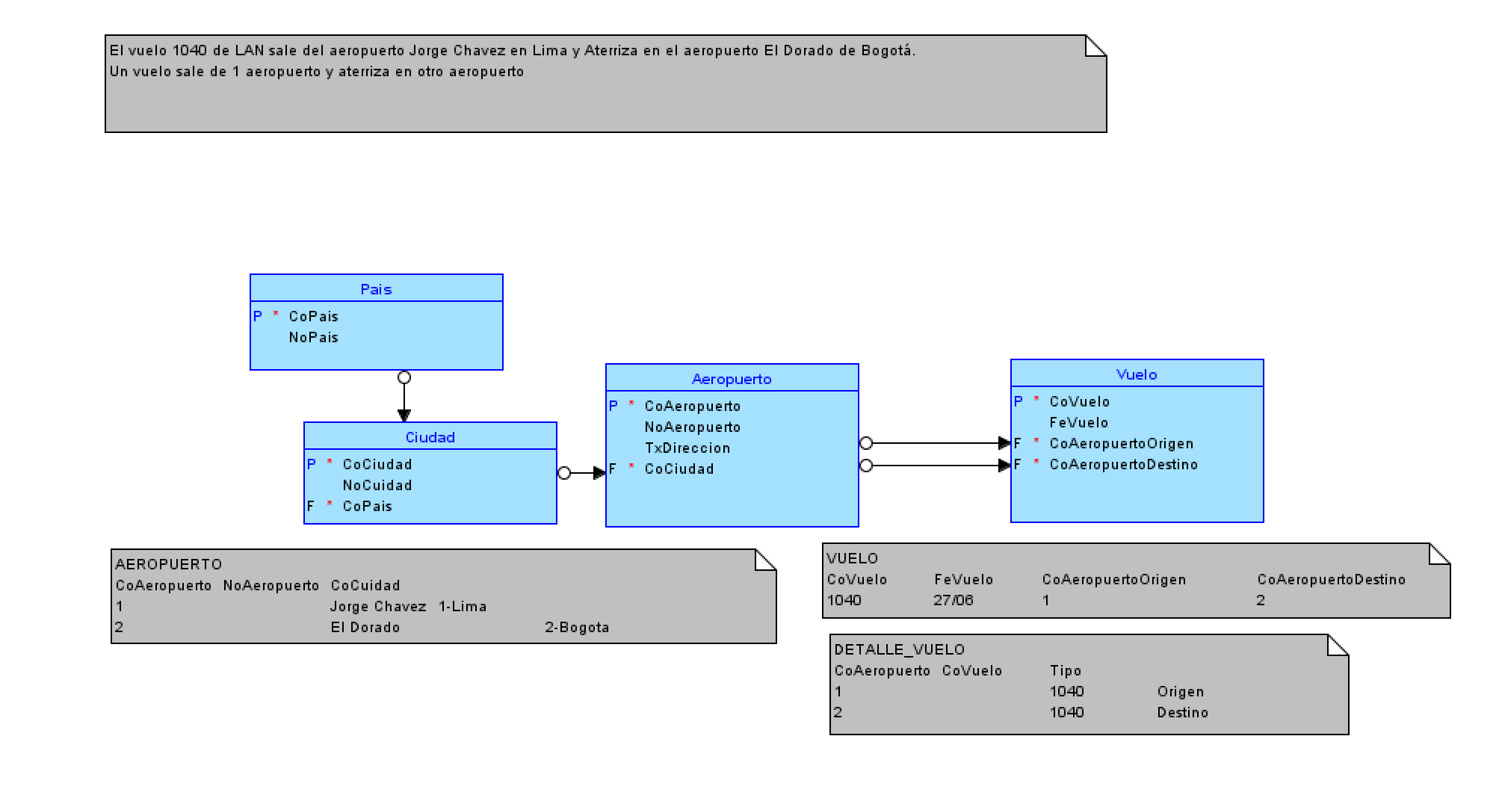

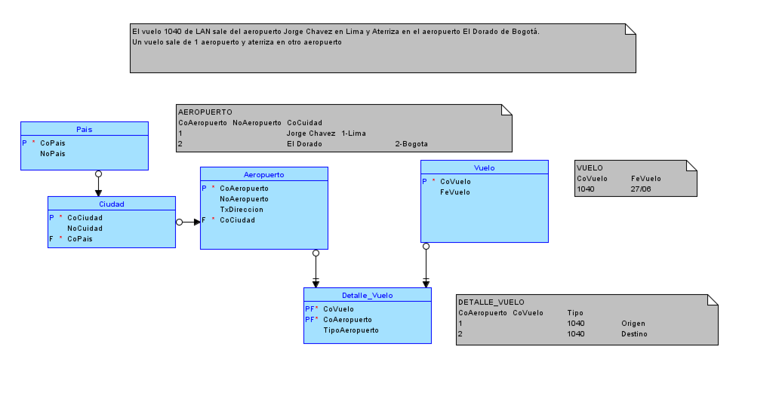

Relacion doble I
